scancode
D0430661601 | 
D0416939201 | 
D0367137501 | 
D0441371801 | 
D0386335701 | 
D0370892801 | 
D0421236901 | 
D0404285901 | 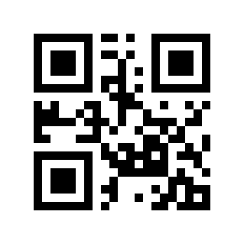
D0375564101 | 
D0394706701 | 
D0443670801 | 
D0444644601 | 
D0404845901 | 

